时间点记录
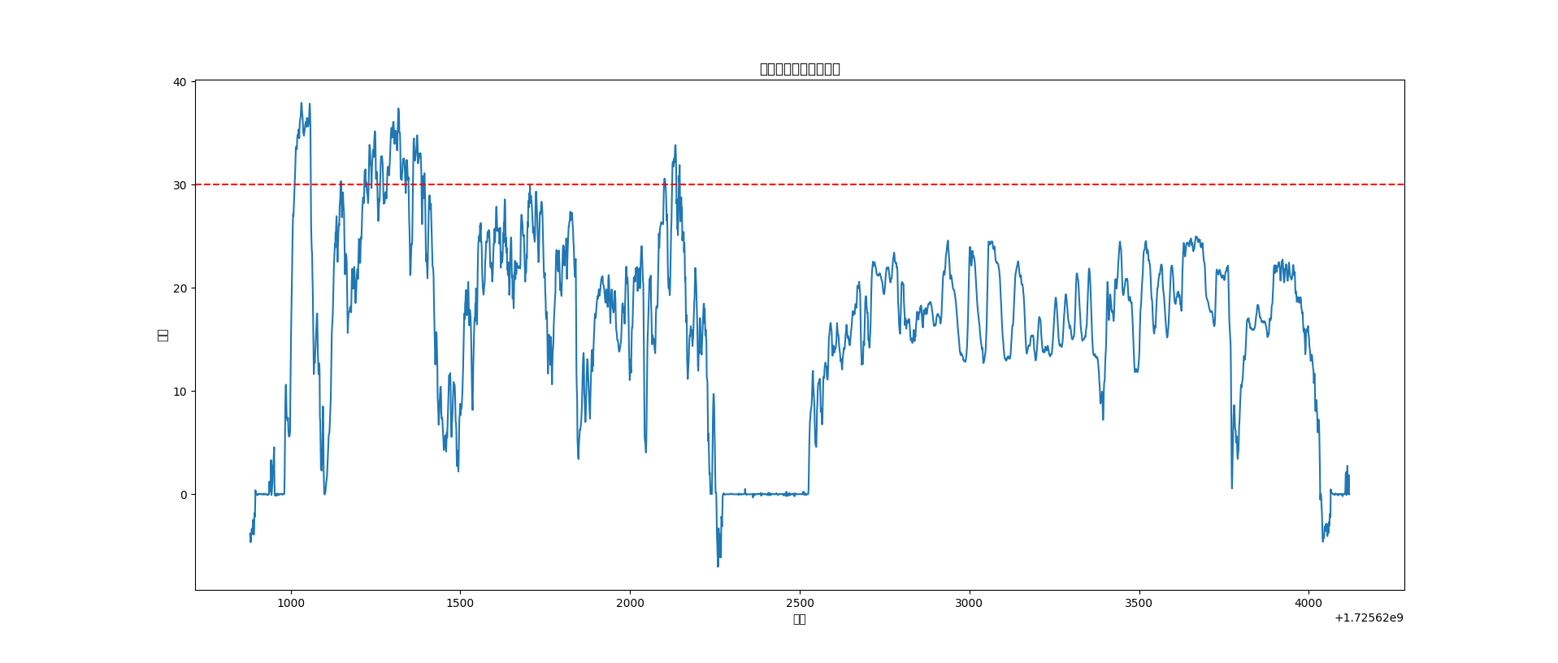
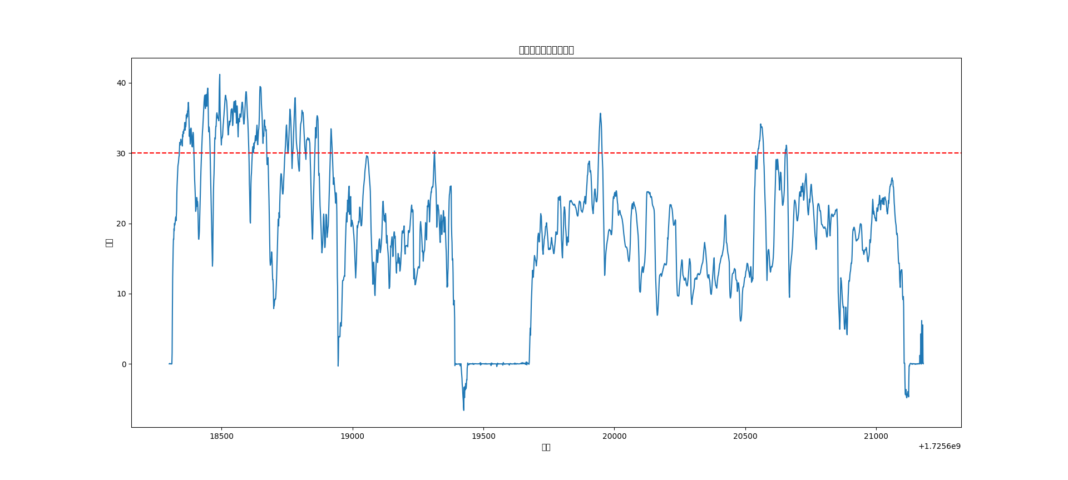
车号 | 排完驶离 | 空车到2640 | 进入装载面 | 开始待装 | 开始倒车装载 | 装完驶离 | 重车到2640 | 进入排土区 | 倒车起始点 | 排完驶离
HS05 | 11:08:00 | 11:18:00 | 11:30:00 | 11:30:00 | 11:30:00 | 11:35:00 | 11:50:00 | 11:59:00 | 12:00:00 | 12:02:00
HS18 | 10:25:00 | 10:31:00 | 10:42:00 | 10:42:00 | 10:43:00 | 10:48:00 | 11:02:00 | 11:11:00 | 11:11:00 | 11:13:00

